統合開発C
UIM利用者追加手順（統合開発クラウド）

 | 手順参考URL
 | UIMプロジェクトグループ作成方法 (x-network.jp)

 | 1.登録したプロジェクトグループにメンバとして登録されているか否かによって、開発ダッシュボードやプライベートクラウド管理コンソールの利用権限が決定します。
 |  | メンバを追加するには、UIMの申請画面にログインし、 「グループ申請」の「プロジェクトグループ申請」をクリックします。
 |  | https://gm2.groupwide.net/dcg/uim/index.html

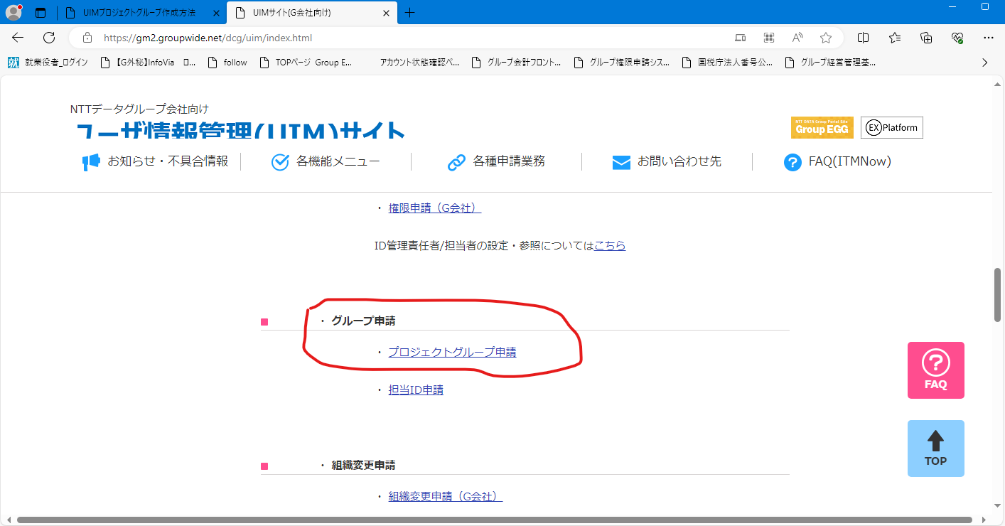

 | 2.申請する「プロジェクトグループ」を選択し、そのプロジェクトグループの代行者を「申請者」、管理者を「承認者」に設定し、「保存」ボタンをクリックします。
 |  | プロジェクトグループ：XGP026694 スミス検証
 |  | 承認者：山本JB
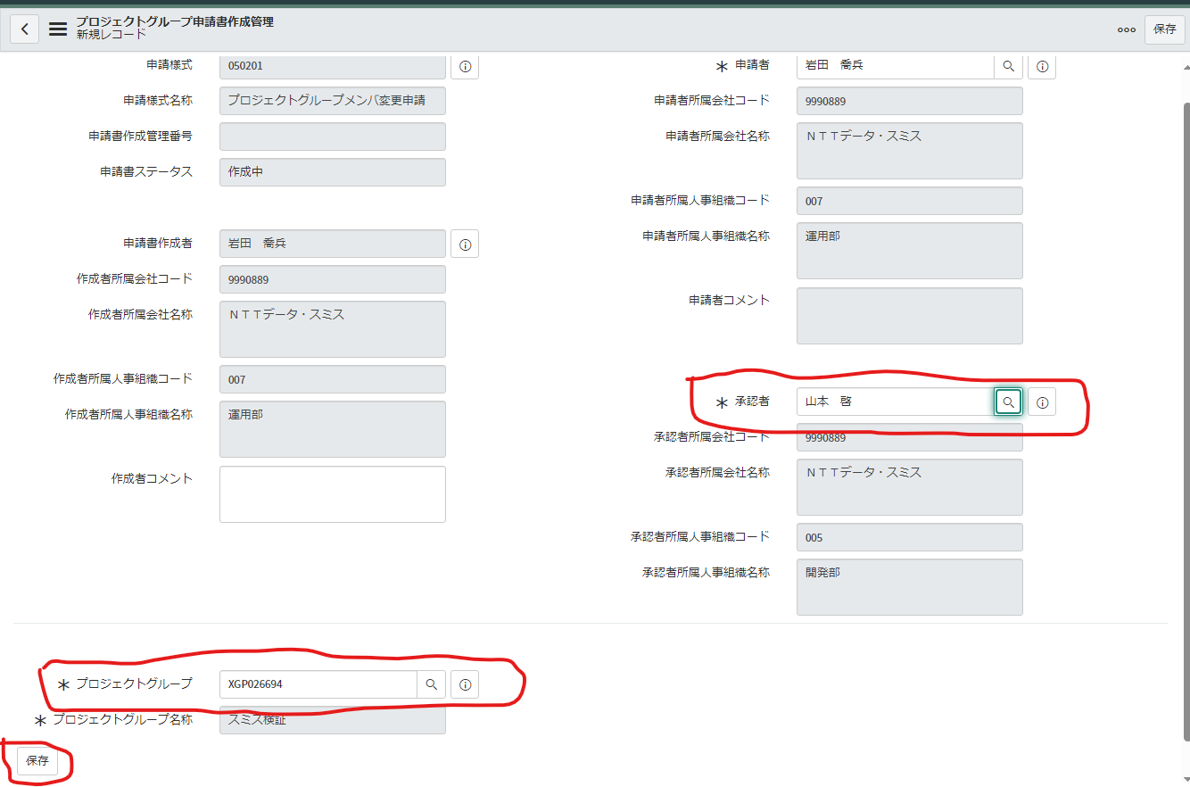

 |  |  | XGP026694

 | 3．「新規」ボタンをクリックします。
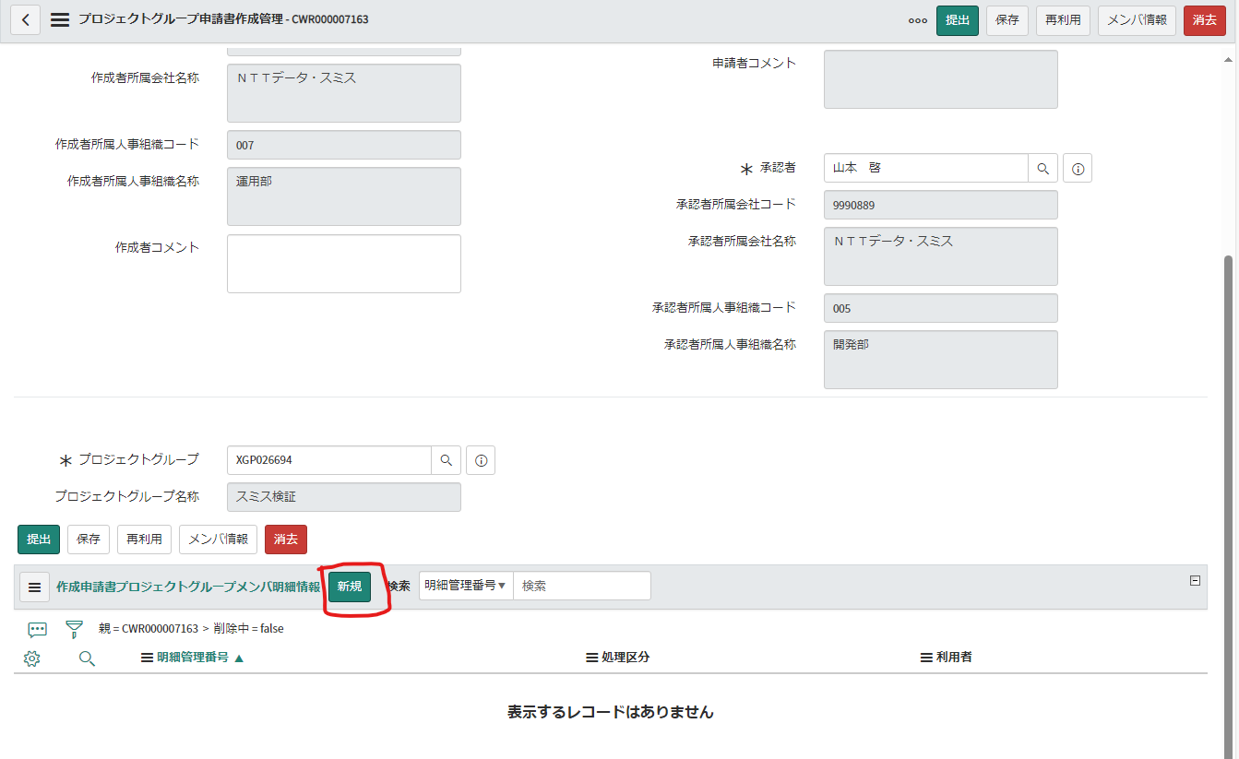

 | 4.処理区分で「登録」を選択し、利用者の右の虫眼鏡マークをクリック、追加したい利用者を選択します。
 |  | 「送信」ボタンをクリックします。
 |  | ※追加したい人数分実施します。

 | 5.入力内容を確認し、「提出」ボタンをクリックします。申請書ステータスが「申請待ち」になることを確認して下さい。
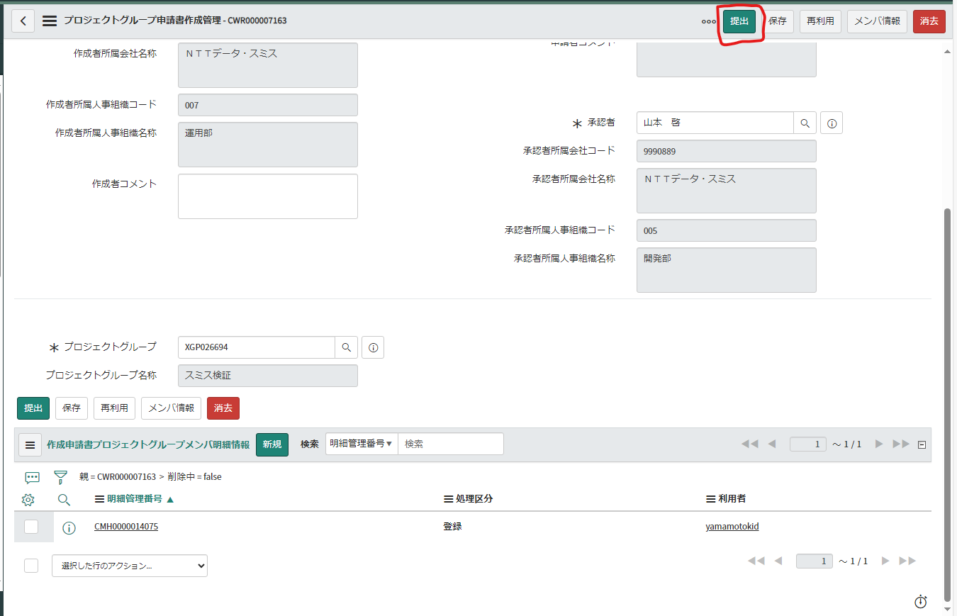

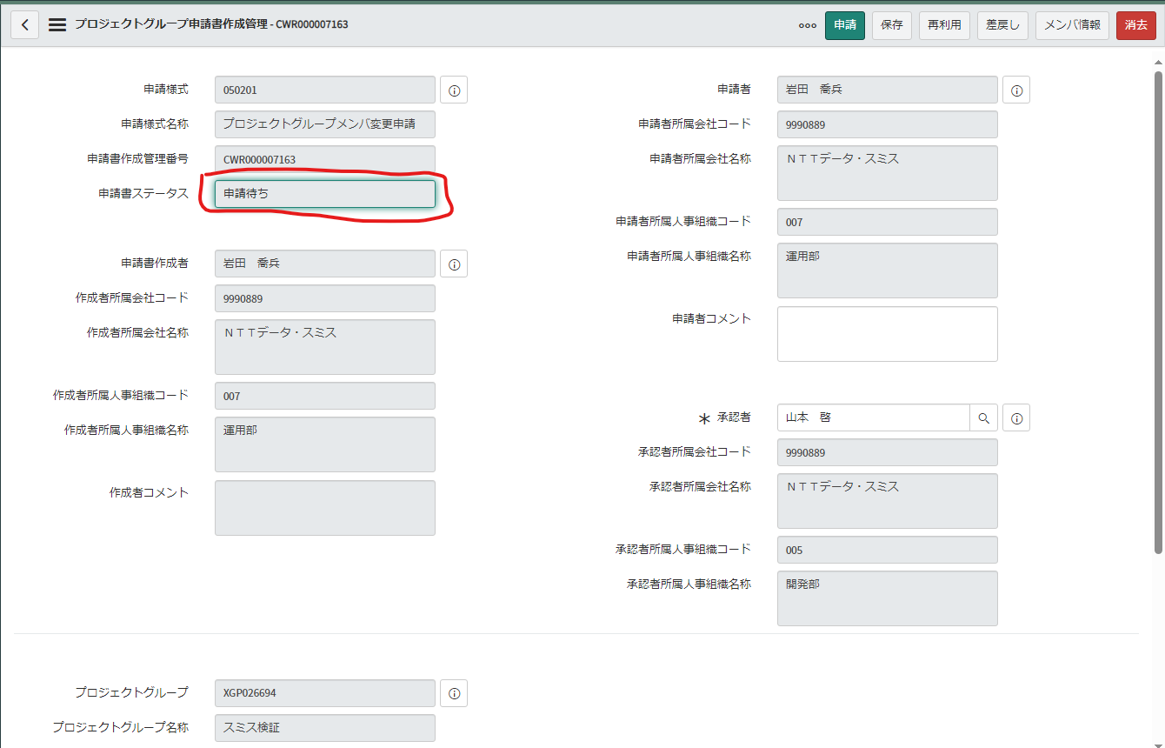

 | 6. | 申請者
 |  | 申請者は「申請書一覧」の「申請前申請書一覧」をクリックし、該当の申請を開き、 「申請」ボタンをクリックして下さい。
 |  | 申請書ステータスが「申請完了」になることを確認して下さい。

 |  | 承認者
 |  | 承認者は「自分の承認」をクリックし、該当の申請を開き、内容を確認の上 「承認」ボタンをクリックして下さい。
 |  | 申請書ステータスが「完了」になることを確認して下さい。

 |  | ※UIMの仕様上、グループ作成/メンバー追加の変更内容について画面上は即時反映されますが、 実際にシステムに反映されるのは承認完了の翌日となります。ご注意下さい。
 |  | メンバーがグループに所属しているかどうかを確認する方法は、 プロジェクトグループ所属確認方法を参照して下さい。

e

UDS内のグループへメンバ追加
UDS WorkflowSystem追加手順

UDS上のWorkflowSystemのグループにメンバを追加しないと中継デスクトップとファイル中継サーバを利用できない。

1.共用SVNのダッシュボードにログイン

 | https://udc-dashboard.x-network.jp/dsbd/user_login

2.中継デスクトップの管理画面に接続

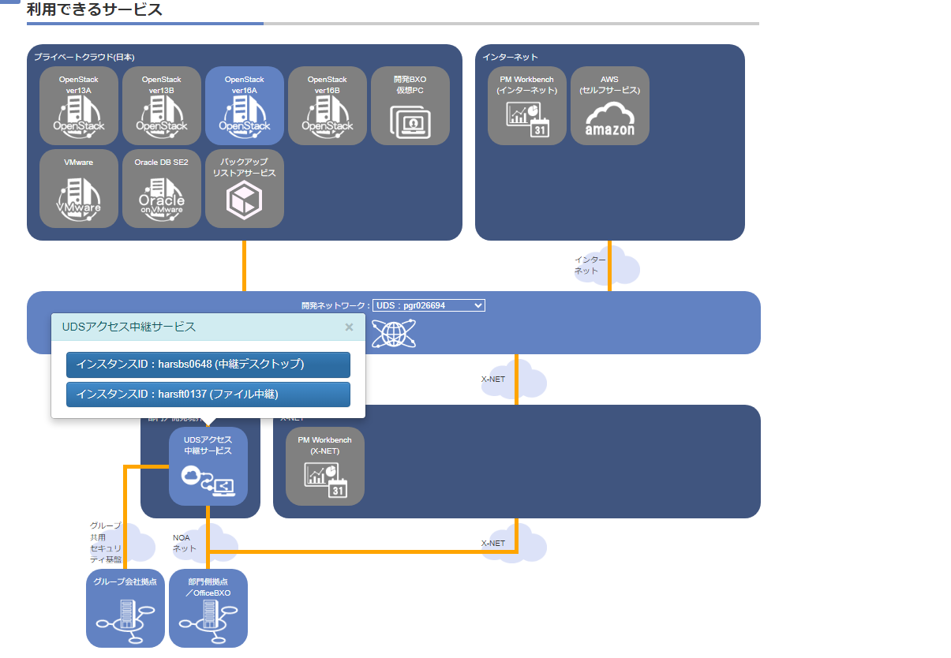

①デフォルトネットワークから変更

③中継デスクトップを選択

②クリック

3.Workflow System for UDSにアクセス
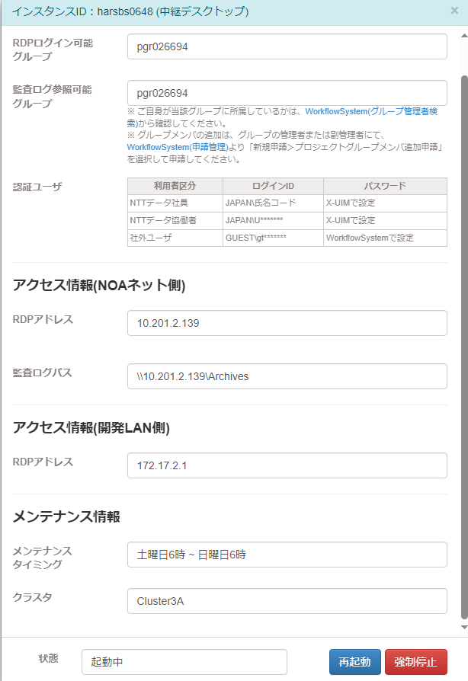

①クリック

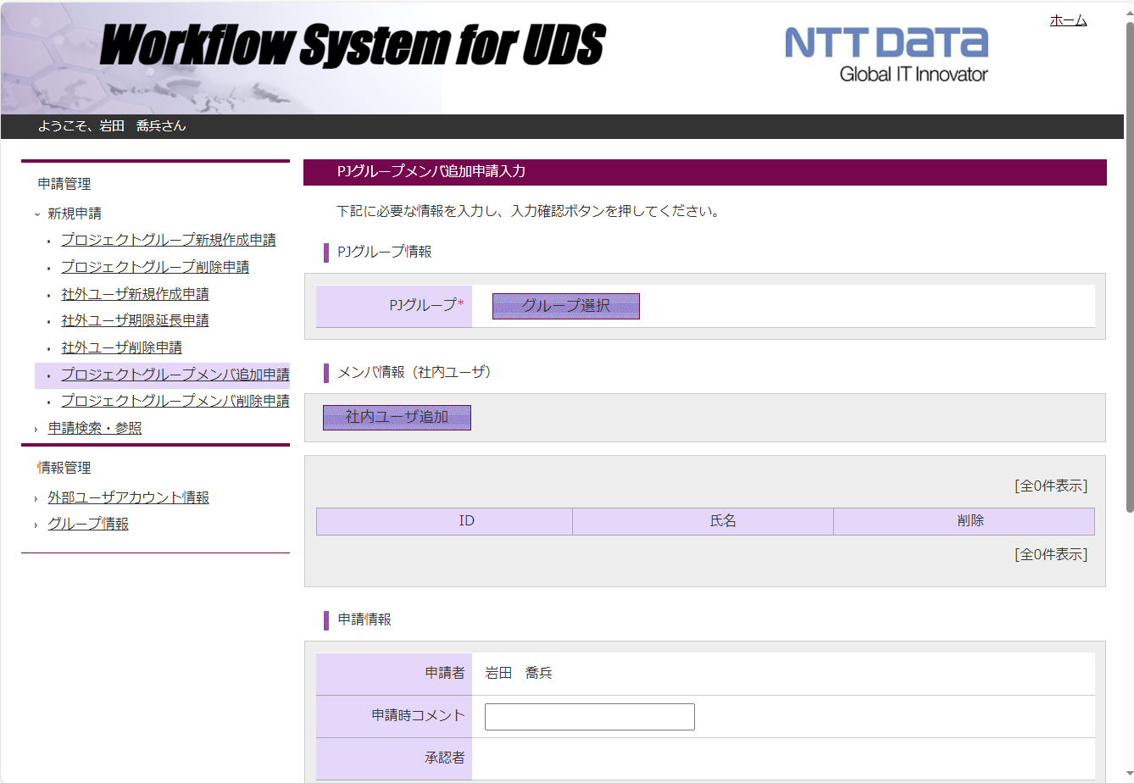

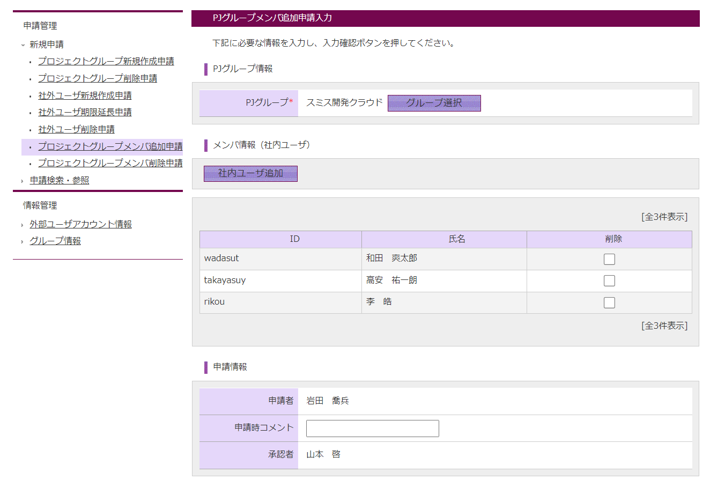

スミスで検索すると表示される

クリックして苗字などで検索し、必要なユーザを追加

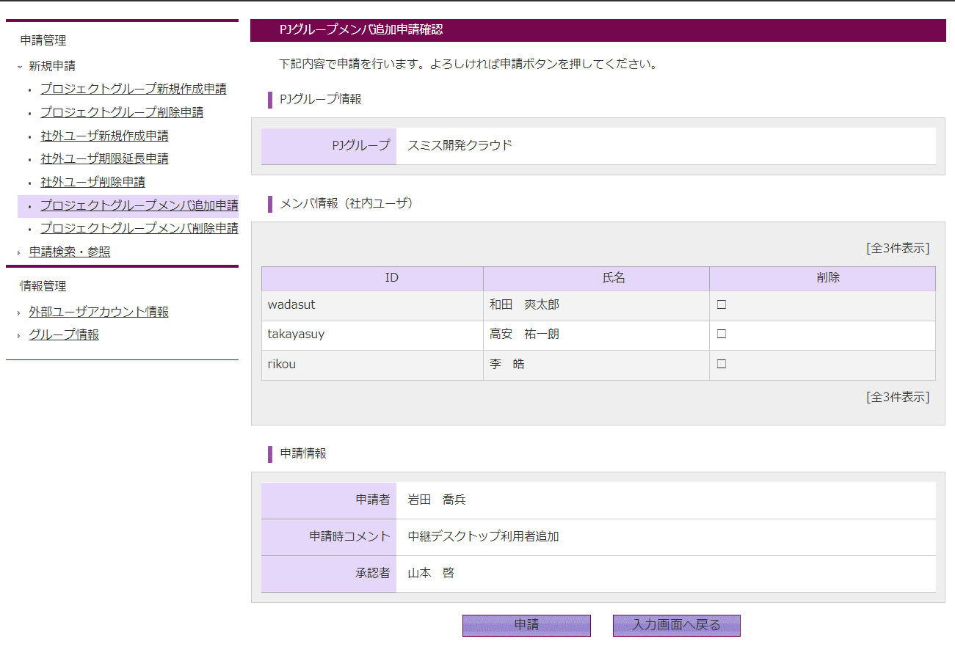

e

